상품제안서
2in1 일체형 미니 보조배터리 5000mAh | 상품코드: S27458

 |  |  |  |  |  |  | 02-713-8555 | www.synergygift.co.kr
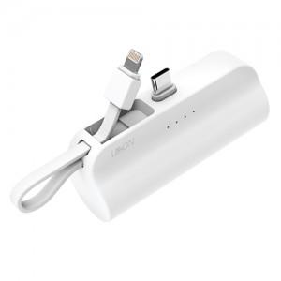 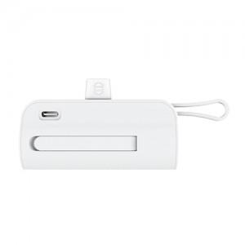 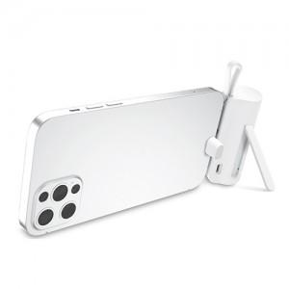

【상세/제작정보】 | <p>C타입 품절입니다</p>

【인쇄/포장옵션】 | 레이저 / 포장지포장

【공급단가】 | 수량 | 100~ | 300~ | 500~ | 1,000~ | 3,000~
*VAT별도 | C타입(품절) | 7,290원 | 7,020원 | 6,750원 | 6,480원 | 6,310원
 | 8핀 | 7,290원 | 7,020원 | 6,750원 | 6,480원 | 6,310원

【상품 URL】 | https://www.synergygift.co.kr:443/src/goods_detail.php?gdno=27458

